当初
なんと担い手組織協議会
令和5年水稲生育調査結果(移植：山田錦）
 |  |  |  |  |  | ほ場全体 |  |  |  |  |  |  |  |  | 調査区 |  |  |  |  |  |  |  |  |  |  |  |  |  |  |  |  |  |  |  |  |  |  |  |  |  |  |  |  |  |  | SPAD
 | 営農組合名 |  | 田植 | 基肥量 | ㎡当 | 植付 | 植付 | 田植時の苗 |  | 草丈(cm) |  |  |  |  | 茎数 (本/株) |  |  |  |  | ㎡当たり茎数(本/㎡) |  |  |  |  | 葉齢（葉） |  |  |  |  | 葉色 |  |  |  | 幼穂長 (mm) | 幼穂 形成期 | 出穂期 | 成熟期 | 幼形期～出穂期 | 出穂期～ 刈取 | 倒伏 |  |  |  |  | 倒伏率 | 葉色
 |  |  |  | （N) | 株数 | 本数 | 深度 | 草丈 | 葉齢 | 田植 2週間後 | 田植 1ヵ月後 | 幼穂 形成期 | 穂揃期 | 抜株 | 植付時 | 田植 2週間後 | 田植 1ヵ月後 | 幼穂 形成期 | 成熟期 | 植付時 | 田植 2週間後 | 田植 1ヵ月後 | 幼穂 形成期 | 成熟期 | 植付時 | 田植 2週間後 | 田植 1ヵ月後 | 幼穂 形成期 | 穂揃期 | 田植 1ヵ月後 | 幼穂 形成期 | 出穂 10日前 | 穂揃期 |  |  |  |  |  |  |  |  |  |  |  |  | 田植 2週間後 | 田植 1ヶ月後 | 幼穂 形成期 | 出穂 10日前 | 穂揃期 | 成熟期
 |  |  | （月日） | （kg/10a) | (本/㎡) | (本/株) | (ｃｍ) | (cm) | （葉） | 2022-05-25 | 2022-06-04 | 2022-07-23 | 2022-08-20 | 稈長 |  | 2022-05-25 | 2022-06-04 | 2022-07-23 | 穂数 |  | 2022-05-25 | 2022-06-04 | 2022-07-23 | 穂数 |  | 2022-05-25 | 2022-06-04 | 2022-07-23 | 2022-08-20 | 2022-06-04 | 2022-07-23 | 2022-08-07 | 2022-08-20 | 2022-07-23 |  |  |  |  |  | 無 | 少 | 中 | 多 | 甚 |  | - | 2020-06-15 |  | 2021-08-09 | 2021-08-22
山田錦 | (農）信末営農組合 | 分施・緑肥跡 | 2023-05-06 |  | 19.3 | 3.2 | 2.9 | 14.4 | 2.7 | 23.2 | 33.1 |  |  |  | 3.3 | 3.0 | 9.5 |  |  | 63 | 58 | 183 |  |  | 2.7 | 3.6 | 4.2 |  |  | 4.5 |  |  |  |  |  |  |  | 0 | 0 |  |  |  |  |  | 0.0 |  |  |  | - | -
 | (農）野口営農組合 | 分施 | 2023-05-15 |  | 11.2 | 4.0 | 3.0 | 16.4 | 3.6 | 27.9 |  |  |  |  | 4.0 | 3.5 |  |  |  | 45 | 39 |  |  |  | 3.6 | 3.9 |  |  |  |  |  |  |  |  |  |  |  | 0 | 0 |  |  |  |  |  | 0.0
 | (農）次郎丸営農組合 | 分施 | 2023-05-01 | 3.6 | 16.8 | 3.5 | 2.9 | 16.0 | 3.4 | 24.0 | 35.8 |  |  |  | 3.5 | 4.9 | 17.8 |  |  | 59 | 82 | 299 |  |  | 3.4 | 5.2 | 8.6 |  |  | 4.4 |  |  |  |  |  |  |  | 0 | 0 |  |  |  |  |  | 0.0
 | R5平均 |  | 2023-05-07 08:00:00 | - | 15.8 | 3.6 | 2.9 | 15.6 | 3.2 | 25.0 | 34.4 | #DIV/0! | #DIV/0! | #DIV/0! | 3.6 | 3.8 | 13.6 | #DIV/0! | #DIV/0! | 55 | 60 | 241 | #DIV/0! | #DIV/0! | 3.2 | 4.2 | 6.4 | #DIV/0! | #DIV/0! | 4.5 | #DIV/0! | #DIV/0! | #DIV/0! | #DIV/0! | #DIV/0! | #DIV/0! | #DIV/0! | 0 | 0 | #DIV/0! | #DIV/0! | #DIV/0! | #DIV/0! | #DIV/0! | 0.0 | #DIV/0! | #DIV/0! | #DIV/0! | #DIV/0! | #DIV/0!
 | R4平均 |  | 2021-05-05 18:00:00 | - | 18.0 | 3.8 | 4.0 | 11.0 | 2.3 | 26.7 | 29.1 | 89.6 | 117.4 | 109.2 | 3.6 | 4.0 | 10.4 | 20.8 | 16.0 | 64 | 72 | 191 | 368 | 293 | 2.3 | 5.1 | 7.5 | 14.1 | 16.1 | 4.4 | 4.2 | 4.3 | 4.5 | - | 2021-07-26 12:00:00 | 2021-08-19 | 2021-10-05 12:00:00 | 24 | 48 | 40.0 | 46.3 | 7.5 | 5.0 | 1.3 | 25.0 | -
 | 平年(H25～R4) |  | 1900-05-13 |  | 18.0 | 3.6 | 3.6 | 14.78380291 | 2.7 | 20.4 | 28.3 | 87.5 | 117.2 | 105.4 | 3.4 | 3.9 | 7.9 | 21.0 | 18.0 | 64 | 74 | 151 | 402 | 343 | 2.7 | 4.0 | 6.2 | 13.5 | 15.5 | - | 4.0 | 4.1 | 4.5 | - | 1900-07-27 12:00:00 | 1900-08-18 16:48:00 | 1900-10-04 21:36:00 | 22 | 47 | - | - | - | - | - | 24.1
 | ※事務局で一部修正しています。

適正な土壌水分で
上根の伸長・活力維持を
 |  |  |  |  |  |  |  |  |  |  |  |  |  |  |  |  |  |  |  |  |  |  |  |  | 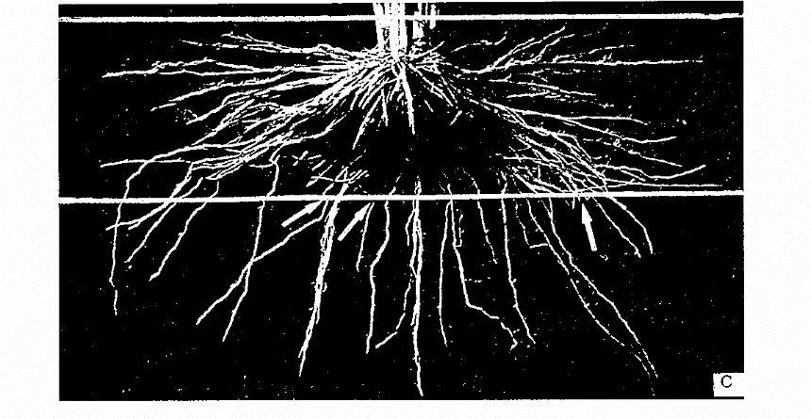
 |  |  |  |  |  |  |  |  |  |  |  |  |  |  | 2021-07-15 | 2021-07-25 | 田植 | 幼穂形成期
 |  |  |  |  |  |  |  |  |  |  |  | Ｒ２ | 信末 |  | - | 14.0 | 2021-05-08 | 2021-07-26
 |  |  |  |  |  |  |  |  |  |  |  |  | 次郎丸 |  | 11.9 | 12.9 | 2021-05-16 | 2021-07-29

